Graf 1
Povprečni ogljični odtis glede na velikost gospodinjstev v EU

 | Delež gospodinjstev | Število prebivalcev v EU (v milijonih) | Povprečni ogljični odtis v EU (tCO2eq / cap)
1 oseba | 16.90%
2 osebi | 31.50%
3 osebe | 21.30%
4 osebe | 20.80%
več od 4 oseb | 9.50%

Število prebivalcev v EU je bilo preračunano po podatkih iz World Bank, 2010

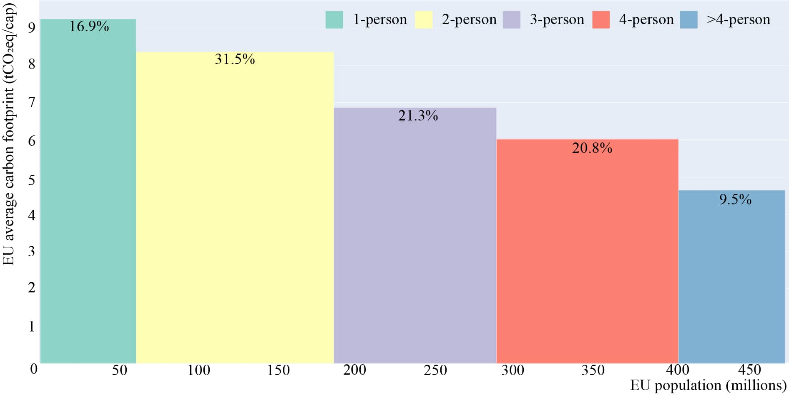

Graf 2
Posedovanje izbranih dobrin

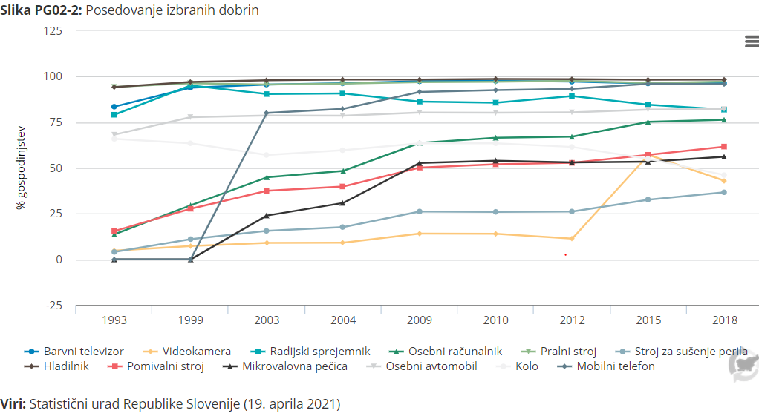
% gospodinjstev
Dobrine v gospodinjstvih | delež | 1993 | 1999 | 2003 | 2004 | 2009 | 2010 | 2012 | 2015 | 2018
Barvni televizor | (%) | 83.5 | 93.9 | 95.6 | 96.3 | 97.4 | 97.6 | 97.2 | 96.2 | 96.4
Videokamera | (%) | 4.8 | 7.3 | 9.1 | 9.2 | 14.1 | 14 | 11.4 | 57.2 | 42.9
Radijski sprejemnik | (%) | 79.1 | 95.1 | 90.4 | 90.7 | 86.3 | 85.7 | 89.3 | 84.6 | 81.9
Osebni računalnik | (%) | 13.7 | 29.6 | 44.9 | 48.4 | 63.7 | 66.5 | 67.1 | 75.2 | 76.4
Pralni stroj | (%) | 94.3 | 96.3 | 95.6 | 96.1 | 96.9 | 97.1 | 97.6 | 96.4 | 97.2
Stroj za sušenje perila | (%) | 4.1 | 11.1 | 15.6 | 17.7 | 26.2 | 26 | 26.2 | 32.7 | 36.7
Hladilnik | (%) | 94.2 | 97 | 97.9 | 98.3 | 98.3 | 98.6 | 98.5 | 98.2 | 98.3
Pomivalni stroj | (%) | 15.5 | 27.7 | 37.5 | 39.9 | 50.2 | 52 | 52.8 | 57.2 | 61.7
Mikrovalovna pečica | (%) | ... | ... | 24 | 30.9 | 52.7 | 54 | 53 | 53.4 | 56.2
Osebni avtomobil | (%) | 68.2 | 77.8 | 78.7 | 78.6 | 80.3 | 80.2 | 80.4 | 81.9 | 82.2
Kolo | (%) | 65.9 | 63.5 | 57.1 | 59.7 | 63.5 | 63.5 | 61.5 | 55 | 46.1
Mobilni telefon | (%) | ... | ... | 80.1 | 82.3 | 91.6 | 92.6 | 93.3 | 96 | 95.8

Graf 3
Povprečno porabljena denarna sredstva gospodinjstev

Življenske potrebščine | delež | 2000 | 2003 | 2005 | 2007 | 2010 | 2012 | 2015 | 2018
Hrana in brezalkoholna pijača | (%) | 18.17 | 16.35 | 14.46 | 13.94 | 14 | 14.29 | 13.7 | 13.19
Alkoholne pijače, tobak, mamila | (%) | 1.91 | 2.02 | 2.11 | 2.11 | 1.87 | 1.85 | 1.86 | 1.64
Obleka in obutev | (%) | 8.13 | 7.69 | 6.97 | 6.86 | 6.4 | 5.84 | 5.94 | 6.16
Stanovanje, voda, elektrika, plin in drugo gorivo | (%) | 10.05 | 10.38 | 10.55 | 10.83 | 11.85 | 13.63 | 13.12 | 12.81
Stanovanjska in gospodinjska oprema in tekoče vzdrževanje stanovanj | (%) | 6.83 | 6.07 | 6.32 | 6.6 | 6.27 | 4.71 | 4.41 | 5.26
Zdravstvo | (%) | 1.65 | 1.58 | 1.48 | 1.62 | 2.21 | 2.33 | 2.24 | 2.64
Prevoz | (%) | 16.05 | 15.18 | 16.64 | 15.29 | 14.26 | 16.83 | 18.47 | 19.59
Komunikacije | (%) | 2.85 | 4.08 | 4.34 | 4.46 | 4.45 | 4.95 | 5.07 | 4.76
Rekreacija in kultura | (%) | 8.51 | 9.79 | 9.46 | 8.95 | 9.66 | 8.75 | 7.52 | 8.31
Izobraževanje | (%) | 0.82 | 0.84 | 0.91 | 0.81 | 0.87 | 0.92 | 0.92 | 0.88
Hoteli in restavracije | (%) | 5.22 | 5.24 | 4.06 | 3.45 | 3.85 | 3.15 | 5.08 | 6.07
Različno blago in storitve | (%) | 9.74 | 9.78 | 9.59 | 9.67 | 9.96 | 10 | 10.58 | 10.26

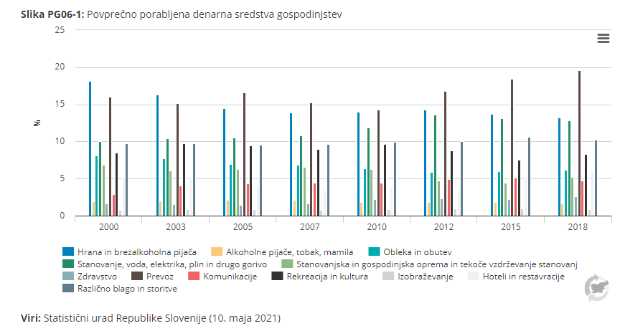

Graf 4
Kako gospodinjstva v Sloveniji preživijo s svojimi dohodki
 | Enota | 2019 | 2020
Težko oz. zelo težko | % | 20 | 20
Z manjšimi težavami | % | 33 | 31
Dokaj lahko | % | 28 | 29
Lahko oz. zelo lahko | % | 18 | 21

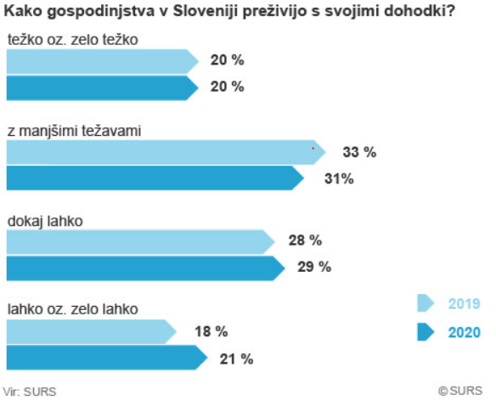

Graf 5
Stanovanja po letu izgradnje

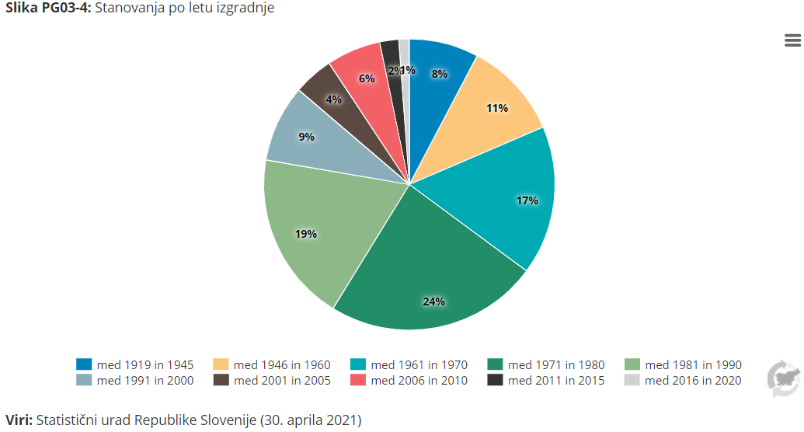
Leto izgradnje | Enota | 2018
Pred letom 1919 | Število | 114845
med 1919 in 1945 | Število | 56998
 | 1
med 1946 in 1960 | Število | 79832
med 1961 in 1970 | Število | 122113
med 1971 in 1980 | Število | 174693
med 1981 in 1990 | Število | 139361
med 1991 in 2000 | Število | 63134
med 2001 in 2005 | Število | 32669
med 2006 in 2010 | Število | 44460
med 2011 in 2015 | Število | 15620
med 2016 in 2020 | Število | 8456

Graf 6
NAMEA izpusti v zrak po dejavnostih (2018)

Dejavnosti | enota | CO2 (Gg) | Biomasa CO2 (Gg) | N2O (Mg) | CH4 (Mg) | HFC (Mg) | NOx (Mg) | SOx (Mg) | NH3 (Mg) | NMVOC (Mg) | CO (Mg) | PM10 (Mg) | PM2,5 (Mg)
Kmetijstvo in lov, gozdarstvo, ribištvo | Gg Mg | 298.3 | 2.3 | 1825.0 | 47232.3 | - | 5257.5 | 5.0 | 17108.1 | 7495.2 | 3732.6 | 828.6 | 433.2
Rudarstvo | Gg Mg | 93.8 | 0.2 | 5.6 | 8816.4 | - | 192.3 | 2.1 | 0.1 | 1055.5 | 60.5 | 720.2 | 84.4
Predelovalne dejavnosti | Gg Mg | 3121.5 | 404.4 | 69.4 | 220.4 | 43487.8 | 5867.0 | 2136.0 | 29.5 | 9815.3 | 15407.2 | 1268.9 | 1143.5
Oskrba z električno energijo, plinom in paro | Gg Mg | 4870.0 | 295.4 | 77.7 | 1653.4 | - | 4758.6 | 2082.4 | 0.5 | 164.9 | 1347.6 | 436.4 | 358.6
Oskrba z vodo; ravnanje z odplakami in odpadki; saniranje okolja | Gg Mg | 103.7 | 3.2 | 155.9 | 15030.3 | 10353.5 | 256.8 | 1.1 | 32.7 | 212.6 | 78.1 | 146.2 | 140.1
Gradbeništvo | Gg Mg | 956.6 | 44.9 | 61.8 | 19.6 | - | 3271.1 | 11.2 | 7.4 | 358.6 | 1307.2 | 1134.5 | 266.9
Trgovina; vzdrževanje in popravila motornih vozil | Gg Mg | 723.7 | 27.9 | 32.6 | 11.6 | - | 2151.8 | 4.6 | 7.9 | 196.5 | 833.1 | 161.5 | 106.0
Promet in skladiščenje | Gg Mg | 1435.3 | 53.9 | 73.0 | 23.1 | 1034.7 | 4727.4 | 36.0 | 8.6 | 394.0 | 1984.7 | 308.2 | 207.4
Gostinstvo | Gg Mg | 121.6 | 4.2 | 4.1 | 5.6 | 15313.9 | 365.6 | 14.2 | 1.5 | 37.6 | 158.9 | 27.4 | 19.2
Informacijske in komunikacijske dejavnosti | Gg Mg | 66.8 | 2.5 | 2.7 | 2.1 | 2690.3 | 196.0 | 2.8 | 1.4 | 22.7 | 109.5 | 16.5 | 11.0
Finančne in zavarovalniške dejavnosti | Gg Mg | 40.7 | 1.4 | 1.5 | 1.8 | 3311.1 | 119.1 | 3.2 | 1.0 | 15.3 | 76.0 | 10.5 | 7.1
Poslovanje z nepremičninami | Gg Mg | 45.4 | 1.5 | 1.3 | 2.8 | 8898.6 | 137.9 | 8.1 | 0.5 | 14.4 | 58.4 | 10.0 | 7.3
Strokovne, znanstvene in tehnične dejavnosti | Gg Mg | 226.3 | 8.0 | 8.1 | 9.7 | 20487.6 | 668.4 | 19.4 | 4.6 | 79.8 | 380.3 | 55.9 | 38.3
Dejavnost javne uprave in obrambe; dejavnost obvezne socialne varnosti | Gg Mg | 57.1 | 1.8 | 1.4 | 4.1 | 12623.7 | 177.3 | 12.7 | 1.1 | 24.2 | 139.3 | 13.8 | 10.1
Izobraževanje | Gg Mg | 71.8 | 2.1 | 1.4 | 6.1 | 20694.5 | 219.0 | 18.6 | 1.0 | 25.8 | 109.3 | 16.4 | 12.5
Zdravstvo in socialno varstvo | Gg Mg | 83.7 | 2.3 | 97.6 | 8.0 | 27937.6 | 256.7 | 25.1 | 1.1 | 30.9 | 129.8 | 19.1 | 14.8
Kulturne, razvedrilne in rekreacijske dejavnosti | Gg Mg | 43.9 | 1.5 | 1.4 | 2.4 | 5794.5 | 129.1 | 5.4 | 1.1 | 17.3 | 85.7 | 11.4 | 7.9
Gospodinjstva | Gg Mg | 3244.3 | 2063.1 | 172.4 | 4369.8 | 108396.4 | 8976.8 | 400.7 | 1272.9 | 12501.3 | 70890.0 | 8810.9 | 8287.4

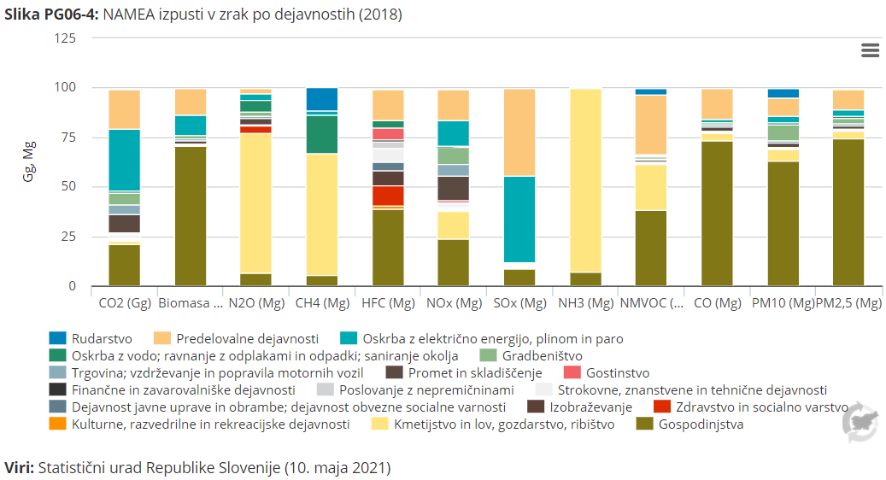

Graf 7
Povprečna porabljea denarna sredstva gospodinjstev za hrano in pijačo na člana

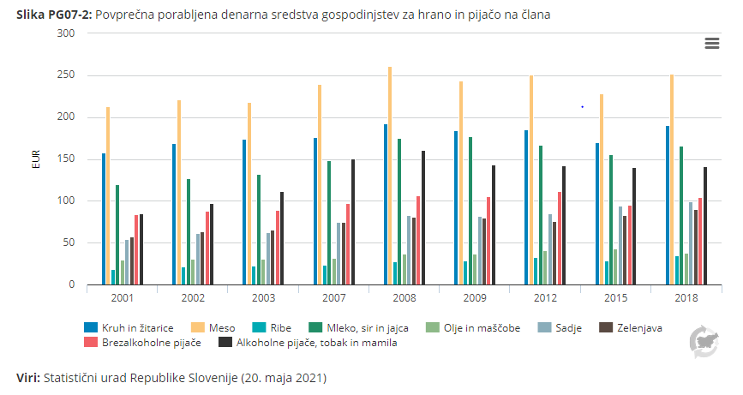
Poraba na člana gospodinjstva (EUR)
Proizvodi | povprečje na osebo | 2000 | 2001 | 2002 | 2003 | 2007 | 2008 | 2009 | 2012 | 2015 | 2018
Kruh in žitarice | (EUR) | 141.74 | 157.8 | 168.5 | 174.51 | 176.12 | 192.33 | 184.27 | 185.22 | 169.77 | 190.06
Meso | (EUR) | 204.82 | 212.82 | 221.01 | 218.03 | 239.35 | 260.93 | 243.25 | 250.91 | 227.95 | 252.32
Ribe | (EUR) | 16.83 | 18.93 | 21.61 | 22.23 | 23.91 | 28.09 | 28.49 | 32.37 | 28.91 | 34.71
Mleko, sir in jajca | (EUR) | 111.76 | 120.08 | 126.85 | 132.25 | 148.74 | 175.1 | 177.57 | 167.3 | 155.78 | 165.70
Olje in Maščobe | (EUR) | 29.34 | 29.91 | 30.65 | 30.44 | 31.63 | 36.8 | 36.39 | 40.58 | 42.53 | 38.31
Sadje | (EUR) | 50.54 | 53.98 | 61.04 | 62.87 | 74.3 | 82.63 | 81.89 | 85.09 | 94.4 | 99.11
Zelenjava | (EUR) | 54.63 | 57 | 63 | 65.95 | 75.17 | 80.69 | 80.05 | 75.96 | 82.49 | 89.89
Sladkor, marmelada, med, sirup, čokolada in sladkarije | (EUR) | 54.37 | 57.91 | 63.42 | 67.98 | 82.29 | 94.43 | 92.83 | 93.71 | 79.89 | 89.59
Brezalkoholne pijače | (EUR) | 81.81 | 83.71 | 88.17 | 89.04 | 97.26 | 106.82 | 105.28 | 111.23 | 95.36 | 104.50
Alkoholne pijače, tobak in mamila | (EUR) | 81.83 | 85.12 | 97.33 | 111.59 | 150.83 | 161.12 | 143.54 | 142.07 | 139.92 | 141.32

Graf 8
Pridelava ekoloških rastlinskih pridelkov

Tone (t)
Rastlinski ekološki pridelki | enota | 2012 | 2013 | 2014 | 2015 | 2016 | 2017 | 2018 | 2019
Žita za zrnje | t | 2861.92 | 2942.75 | 3929.31 | 3386.36 | 4725.15 | 4848.86 | 5492.38 | 5628.90
Stročnice za suho zrnje | t | - | - | 38.12 | 73.6 | 105.57 | 201.29 | 114.60 | 105.52
Korenovke in gomoljnice | t | 1114.6 | 1184.75 | 1579.14 | 1611.25 | 1622.21 | 1767.9 | 1823.56 | 1626.28
Industrijske rastline | t | 184.03 | 124.69 | 155.78 | 216.54 | 88.34 | 426.69 | 334.62 | 306.03
Zelena krma z njiv | t | 5642.96 | 6300.87 | 10857.05 | 9356.67 | 12123.98 | 14297.7 | 19408.35 | 18550.60
Zelenjadnice in melone | t | 701.63 | 1217.61 | 1410.71 | 1573.09 | 1746.27 | 1478.01 | 1780.00 | 1739.93
Jagode | t | 10.94 | 15.31 | 27.01 | 27.78 | 24.22 | 37.9 | 54.15 | 55.43
Gojene gobe | t | 4.3 | 5.85 | 7.7 | 5.58 | 20.5 | 0.08 | 0.07 | 0.05
Sadje | t | 1207.3 | 1817.23 | 1845.31 | 2744.45 | 1937.21 | 895.36 | 5020.81 | 1520.94
Oljke | t | 99.98 | 210.05 | 175.87 | 340.08 | 417.89 | 423.08 | 552.43 | 421.39
Grozdje | t | 570.5 | 815.96 | 964.04 | 1207.99 | 1017.44 | 1312.32 | 1504.99 | 2203.28

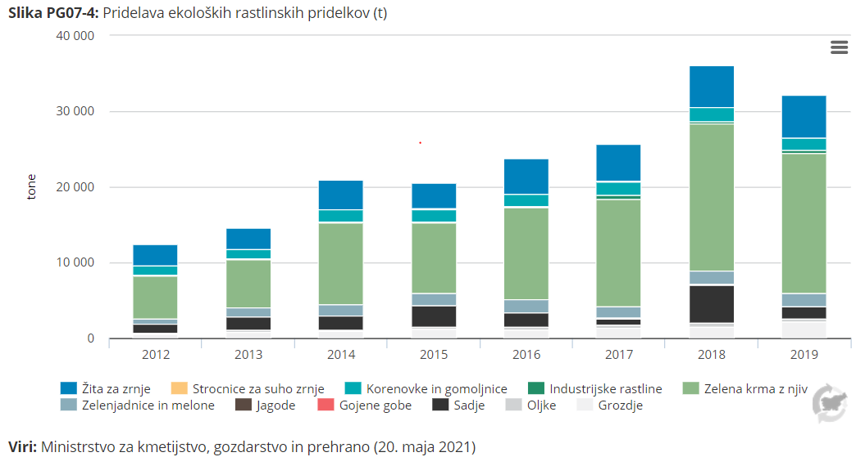

Graf 9
Delež prebivalcev (25-64 let), ki so glede na indeks telesne mase debeli (ITM znaša 30 ali več), po spolu, Slovenija, 2001, 2004, 2008, 2012, 2016

 | Enota | 2001 | 2004 | 2008 | 2012 | 2016
Moški | % | 16.2 | 16 | 18.4 | 20.7 | 20
Ženske | % | 13.8 | 13.2 | 13.9 | 14 | 14.6
Skupaj | % | 15 | 14.6 | 16.2 | 17.4 | 17.4

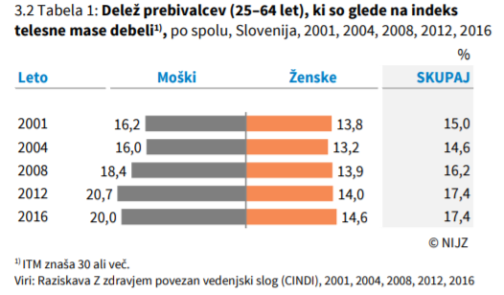

Graf 10
Prevoz, EU 27, 2019 (% vseh izdatkov gospodinjstev)

 | Delež izdatkov za prevoz | 2011 | 2012 | 2013 | 2014 | 2015 | 2016 | 2017 | 2018 | 2019
Evropska unija - 27 držav | % | 12.9 | 12.8 | 12.5 | 12.6 | 12.5 | 12.5 | 12.8 | 13.1 | 13.1
Belgija | % | 12.3 | 11.8 | 11.7 | 11.6 | 10.9 | 11.0 | 11.2 | 11.2 | 11.2
Bolgarija | % | 15.3 | 15.9 | 15.2 | 14.8 | 15.1 | 14.0 | 13.9 | 13.3 | 13.7
Češka | % | 9.6 | 9.5 | 9.3 | 9.8 | 9.7 | 9.7 | 10.3 | 10.4 | 10.2
Danska | % | 11.4 | 11.4 | 11.9 | 11.8 | 11.7 | 11.6 | 11.6 | 12.2 | 12.2
Nemčija | % | 13.7 | 13.6 | 13.3 | 13.5 | 13.2 | 13.4 | 13.6 | 13.9 | 14.1
Estonija | % | 12.6 | 12.9 | 12.4 | 12.0 | 11.2 | 11.2 | 11.6 | 11.6 | 11.7
Irska | % | 12.7 | 12.8 | 12.4 | 12.9 | 13.2 | 13.1 | 12.7 | 12.6 | 12.6
Grčija | % | 11.5 | 11.0 | 11.1 | 11.4 | 11.5 | 11.7 | 12.2 | 13.0 | 12.9
Španija | % | 11.7 | 11.7 | 11.6 | 11.8 | 12.0 | 11.8 | 12.4 | 12.6 | 12.4
Francija | % | 13.9 | 13.6 | 13.2 | 13.1 | 13.0 | 13.1 | 13.6 | 14.0 | 14.0
Hrvaška | % | 10.1 | 10.1 | 9.8 | 9.7 | 9.1 | 9.0 | 9.1 | 9.5 | 9.4
Italija | % | 12.7 | 12.7 | 12.4 | 12.5 | 12.3 | 12.3 | 12.6 | 12.9 | 12.9
Ciper | % | 14.2 | 13.8 | 13.5 | 14.1 | 13.9 | 14.5 | 15.5 | 15.6 | 15.3
Latvija | % | 12.1 | 12.7 | 12.3 | 11.4 | 11.7 | 11.9 | 12.4 | 12.5 | 12.1
Litva | % | 14.9 | 14.8 | 15.1 | 15.1 | 14.8 | 14.3 | 15.3 | 15.8 | 15.8
Luksemburg | % | 17.5 | 17.4 | 16.9 | 16.3 | 14.8 | 14.1 | 14.8 | 15.8 | 16.0
Madžarska | % | 13.0 | 12.9 | 12.9 | 13.7 | 12.8 | 12.8 | 12.7 | 12.9 | 12.6
Malta | % | 13.3 | 12.9 | 12.0 | 12.0 | 11.7 | 11.8 | 11.9 | 11.8 | 11.5
Nizozemska | % | 13.2 | 12.7 | 12.2 | 12.1 | 12.0 | 11.8 | 11.9 | 12.4 | 12.4
Avstrija | % | 13.8 | 13.5 | 13.1 | 12.5 | 12.1 | 12.0 | 12.2 | 12.4 | 12.1
Poljska | % | 11.7 | 11.9 | 12.1 | 12.4 | 12.3 | 12.1 | 12.2 | 12.8 | 12.8
Portugalska | % | 13.1 | 12.0 | 11.7 | 12.3 | 12.4 | 12.8 | 13.3 | 13.4 | 13.2
Romunija | % | 10.5 | 11.4 | 12.1 | 11.4 | 12.1 | 11.5 | 12.6 | 12.8 | 12.1
Slovenija | % | 15.0 | 15.5 | 15.9 | 16.0 | 16.0 | 15.8 | 16.6 | 16.9 | 17.0
Slovaška | % | 6.1 | 6.4 | 6.5 | 6.3 | 6.6 | 6.7 | 6.7 | 6.8 | 6.5
Finska | % | 13.0 | 12.8 | 12.3 | 12.0 | 11.7 | 11.7 | 11.8 | 11.9 | 11.6
Švedska | % | 13.1 | 12.8 | 12.5 | 12.5 | 12.5 | 12.7 | 12.8 | 12.7 | 12.9

Vir: Eurostat
https://ec.europa.eu/eurostat/databrowser/view/NAMA_10_CO3_P3__custom_1167429/default/table?lang=en

